1월개발일정
박범준(클라이언트) |  |  |  | 이진수(클라이언트)
예상소요기간 | 제목 | 내용 |  | 예상소요기간 | 제목 | 내용
2017.01.09 ~ 2017.01.15 | 기본적인 게임프레임워크 구현 | GameScene, GameTimer, Camera, GameObject, Player, Shader, Mesh |  | 2017.01.04 ~ 2017.02.04 | 3D MAX 정리 | 3D MAX 맵핑, 렌더 셋업, 텍스트, 애니메이션에 관한 중점적인 공부, 캐릭터 모델 파츠 조립
2017.01.05 ~ 2017.02.01 | FBX Loader 구현 및 fbx파일 렌더링 | FBX SDK 개발환경 구축 및 프레임워크 내 .fbx파일 렌더링 |  | 2017.01.04 ~ 2017.01.10 | 3D Direct X 정리 | 따라하기 공부
2017.02.02 ~ 2017.02.03 | 게임프레임워크 내 조명 구현 | DirectX11을 이용한 조명 구현 |  | 2017.01.09 ~ 2017.01.15 | 스킬 기획 | (방어형, 공격형, 지원형) 데미지,쿨타임,효과,범위 기획
Date | TASK | 내용 | 비고 | Date | TASK | 내용 | 비고
1.9(2주차) | 게임프레임워크 클래스 구현 | (GameScene, GameTimer) |  | 1.9(2주차) | DirectX따라하기, 방어형 스킬 기획
1.10. | 게임프레임워크 클래스 구현 | (Camera, Player) |  | 1.10. | DirectX따라하기, 방어형 스킬 기획
1.11 | 게임프레임워크 클래스 구현 | (Shader, Object, Mesh) |  | 1.11 | 3d max 공부, 공격형 스킬 기획
1.12 | 놀이터공연 |  |  | 1.12 | 3d max 공부, 공격형 스킬 기획
1.13 | 놀이터공연 |  |  | 1.13 | 3d max 공부, 지원형 스킬 기획
1.14 | 게임프레임워크 클래스 구현 | (Object 이동, 회전, 늘림) |  | 1.14 | 3d max 공부, 지원형 스킬 기획
1.15 | DirectX11 게임프레임워크 미비된 작업 보완 |  |  | 1.15
1.16(3주차) | FBX Loader 구현 |  |  | 1.16(3주차) | 캐릭터 파츠 조립 (방어형)
1.17 | FBX Loader 구현 |  |  | 1.17 | 캐릭터 파츠 조립 (방어형)
1.18 | FBX Loader 구현 및 .fbx파일 로드 |  |  | 1.18 | 캐릭터 파츠 조립 (방어형)
1.19 | FBX Loader 구현 및 쉐이더 수정 |  |  | 1.19 | 캐릭터 파츠 조립 (방어형)
1.20. | FBX Loader 구현 및 쉐이더 수정 |  |  | 1.20. | 캐릭터 파츠 조립 (공격형)
1.21 |  |  |  | 1.21
1.22 |  |  |  | 1.22
1.23(4주차) | .fbx파일 로드 테스트 및 점검 |  |  | 1.23(4주차) | 캐릭터 파츠 조립 (공격형)
1.24 | FBX Loader 게임프레임워크에 적용 |  |  | 1.24 | 캐릭터 파츠 조립 (공격형)
1.25 | FBX Loader 게임프레임워크에 적용 |  |  | 1.25 | 캐릭터 파츠 조립 (공격형)
1.26 | FBX Loader 게임프레임워크에 적용 및 테스트 |  |  | 1.26 | 캐릭터 파츠 조립 (지원형)
1.27 | 설날 |  |  | 1.27 | 설날
1.28 | 설날 |  |  | 1.28 | 설날
1.29 | 설날 |  |  | 1.29 | 설날
1.30(5주차) | 설날 |  |  | 1.30(5주차) | 설날
1.31 | FBX Loader 게임프레임워크에 적용 및 테스트 |  |  | 1.31 | 캐릭터 파츠 조립 (지원형)
2.1 | 미비된 점 보완 |  |  | 2.1 | 캐릭터 파츠 조립 (지원형)
2.2 | DirectX11 조명 구현 및 배치 |  |  | 2.2 | 캐릭터 파츠 조립 (지원형)
2.3 | DirectX11 조명 구현 및 배치 |  |  | 2.3 | 캐릭터 파츠 조립
2.4 |  |  |  | 2.4 | 캐릭터 파츠 조립
2.5 |  |  |  | 2.5
김희승(서버) |  |  |  | 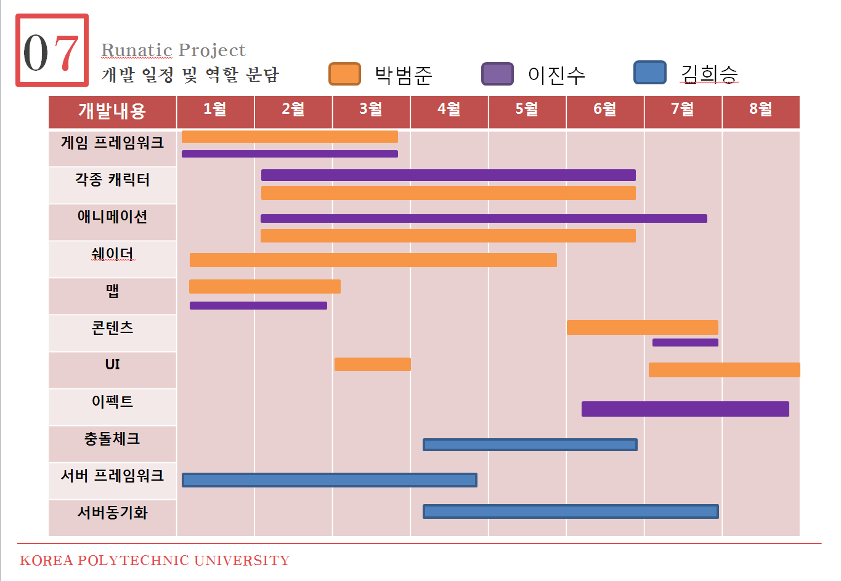
예상소요기간 | 제목 | 내용
2017.01.09 ~ 2017.01.15 | 서버프레임워크 소켓입출력 모델 분석 | Non-Blocking 소켓 및 IOCP
2017.01.12 ~ 2017.01.25 | 서버프레임워크 소켓입출력 단위 프로젝트 만들기 및 연습
2017.01.24 ~ 2017.02.03 | 더미클라이언트 및 패킷 디자인 | 성능테스트 및 패킷 조립기, 해체기 테스트
Date | TASK | 내용 | 비고
1.9(2주차) | 윈도우 소켓프로그래밍 복습 및 공부
1.10. | 윈도우 소켓프로그래밍 복습 및 공부
1.11 | 윈도우 소켓프로그래밍 복습 및 공부
1.12 | 윈도우 소켓프로그래밍 복습 및 공부 | 멀티스레드
1.13 | 윈도우 소켓프로그래밍 복습 및 공부 | 멀티스레드
1.14 | 아르바이트
1.15 | 아르바이트
1.16(3주차) | 서버프레임워크 소켓입출력 모델 단위 테스트 프로젝트 만들기
1.17 | 서버프레임워크 소켓입출력 모델 단위 테스트 프로젝트 만들기
1.18 | 서버프레임워크 소켓입출력 모델 단위 테스트 프로젝트 만들기
1.19 | 서버프레임워크 소켓입출력 모델 단위 테스트 프로젝트 만들기
1.20. | 서버프레임워크 소켓입출력 모델 단위 테스트 프로젝트 만들기
1.21
1.22
1.23(4주차) | 패킷 구조 디자인 및 구성
1.24 | 패킷 구조 디자인 및 구성
1.25 | 패킷 구조 디자인 및 구성
1.26 | 패킷 구조 디자인 및 구성
1.27 | 설날
1.28 | 설날
1.29 | 설날
1.30(5주차) | 설날
1.31 | 더미클라이언트 제작 및 성능 테스트
2.1 | 더미클라이언트 제작 및 성능 테스트
2.2 | 더미클라이언트 제작 및 성능 테스트
2.3 | 더미클라이언트 제작 및 성능 테스트
2.4
2.5

